正常系
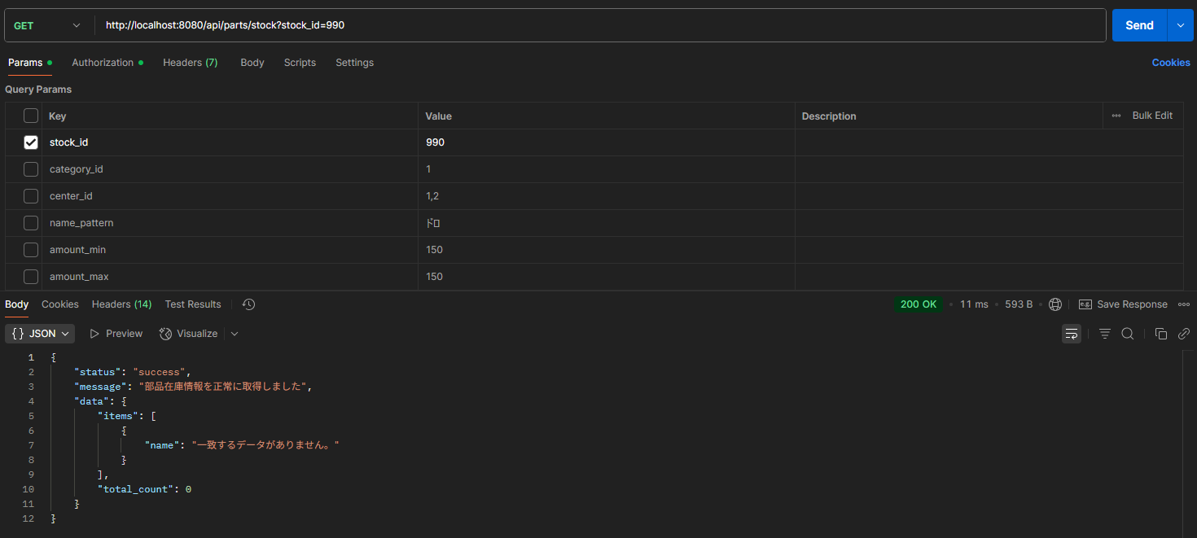
試験エビデンス |  |  | システム名 | 在庫管理システム | 作成者 | 佐藤
 |  |  | 業務分類 | Admin
 |  |  | 機能 | 部品在庫照会 | 作成日 | 2025-02-12
 |  |  | 機能ID | IT01F004
項番 |  | 1

実行前DB
 | 部品在庫テーブル（parts_stock）

 | 部品カテゴリ情報テーブル（parts_category_info）

 | 在庫センター情報テーブル（center_info）

リクエスト実行
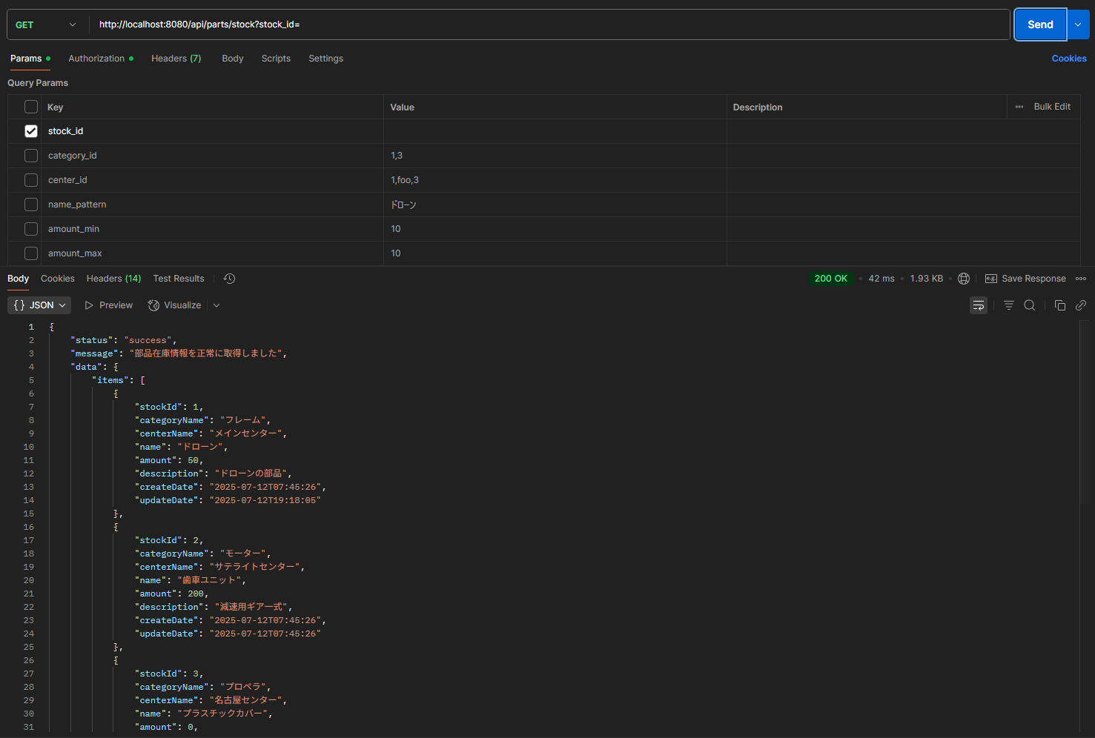



項番 |  | 2

実行前DB
 | 部品在庫テーブル（parts_stock）

 | 在庫センター情報テーブル（center_info）

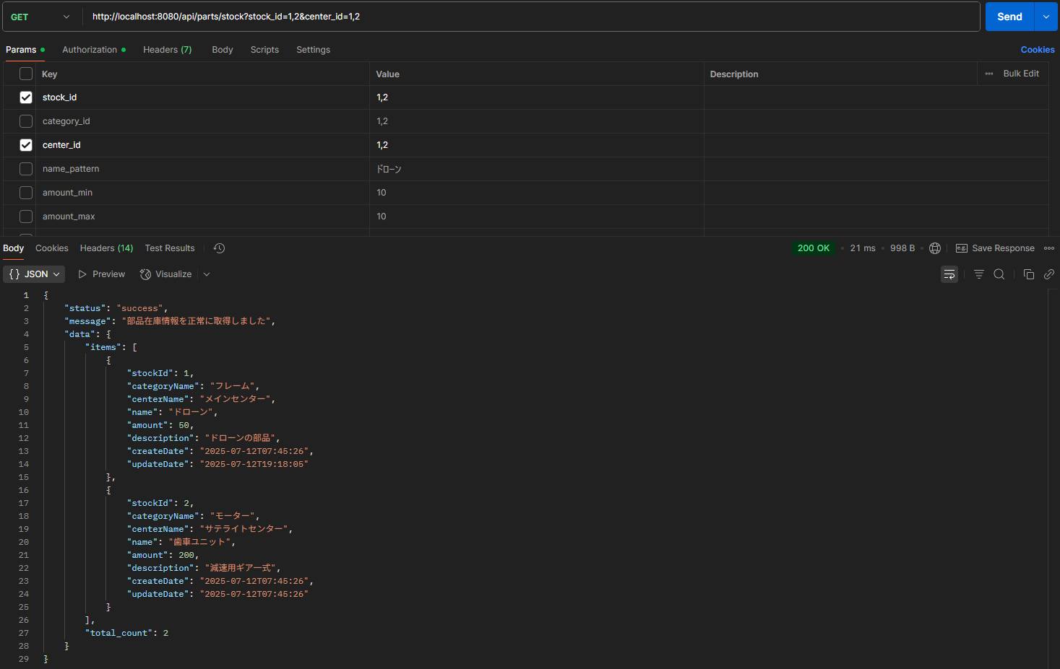
リクエスト実行

項番 |  | 3

実行前DB
 | 部品在庫テーブル（parts_stock）

 | 部品カテゴリ情報テーブル（parts_category_info）

リクエスト実行
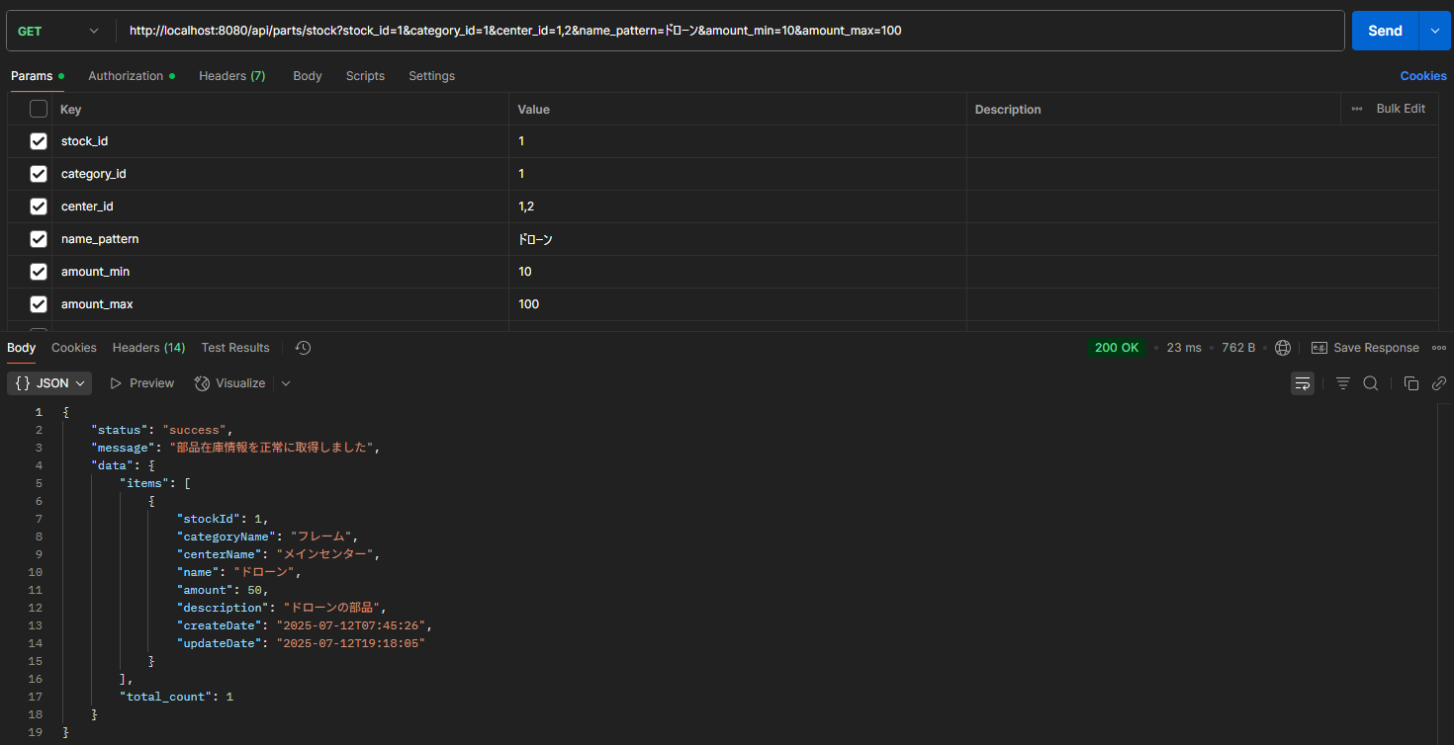

項番 |  | 4

実行前DB
 | 部品在庫テーブル（parts_stock）

リクエスト実行
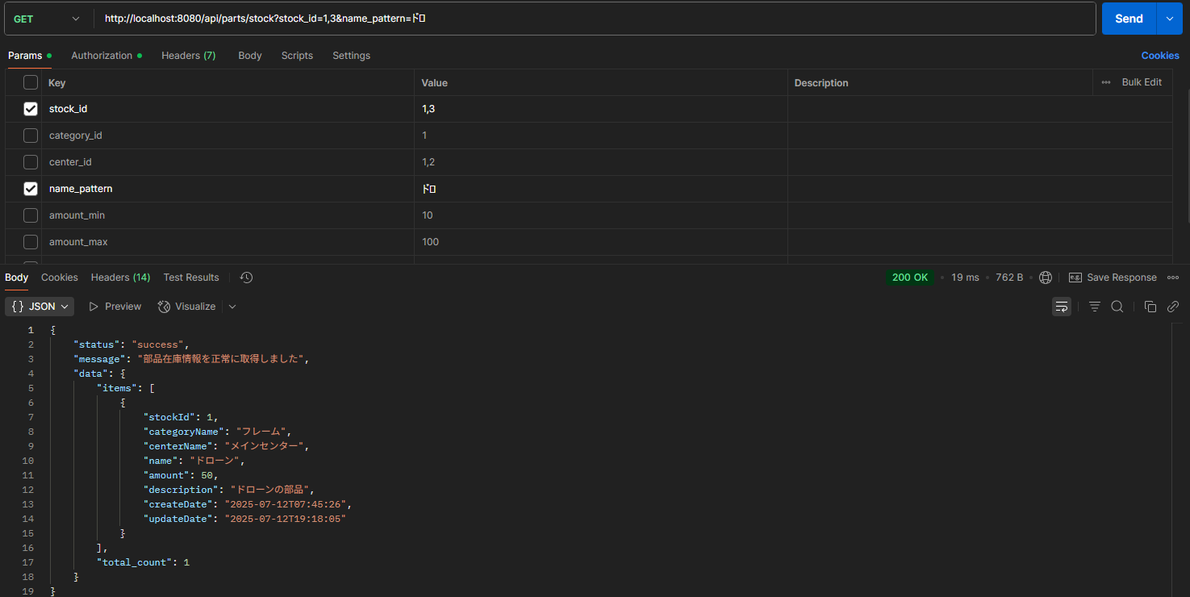

項番 |  | 5

実行前DB
 | 部品在庫テーブル（parts_stock）

リクエスト実行
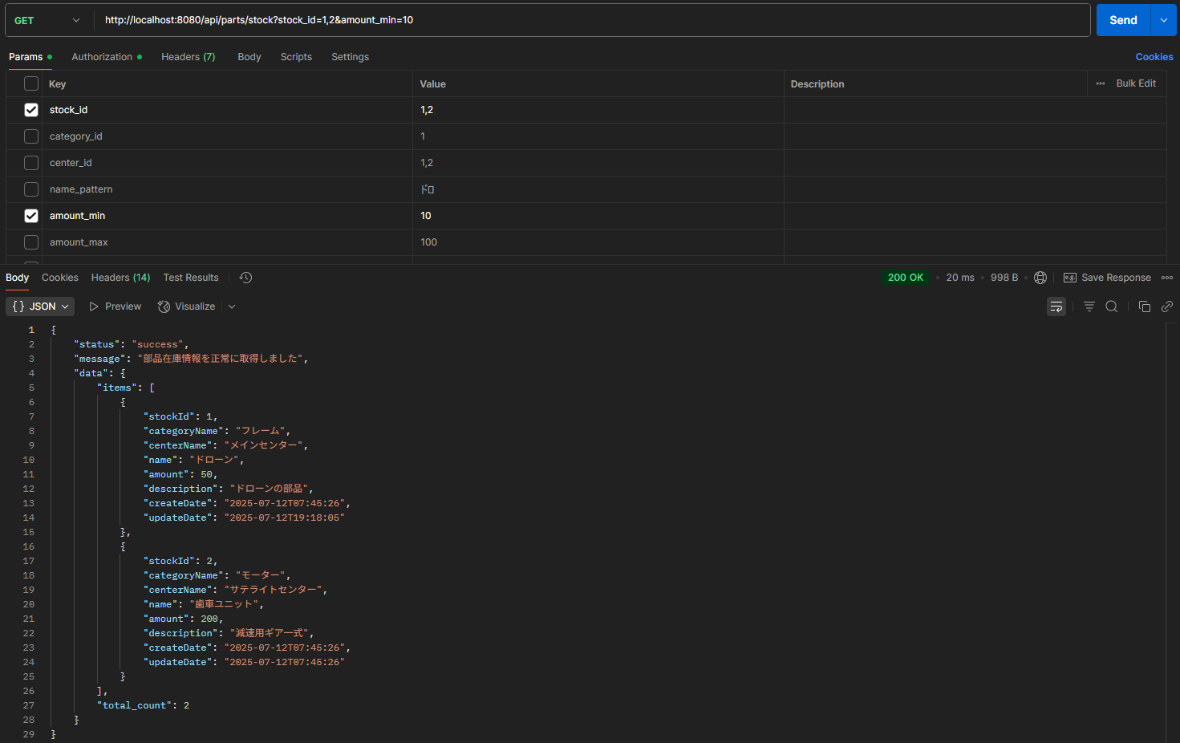

項番 |  | 6

実行前DB
 | 部品在庫テーブル（parts_stock）

リクエスト実行
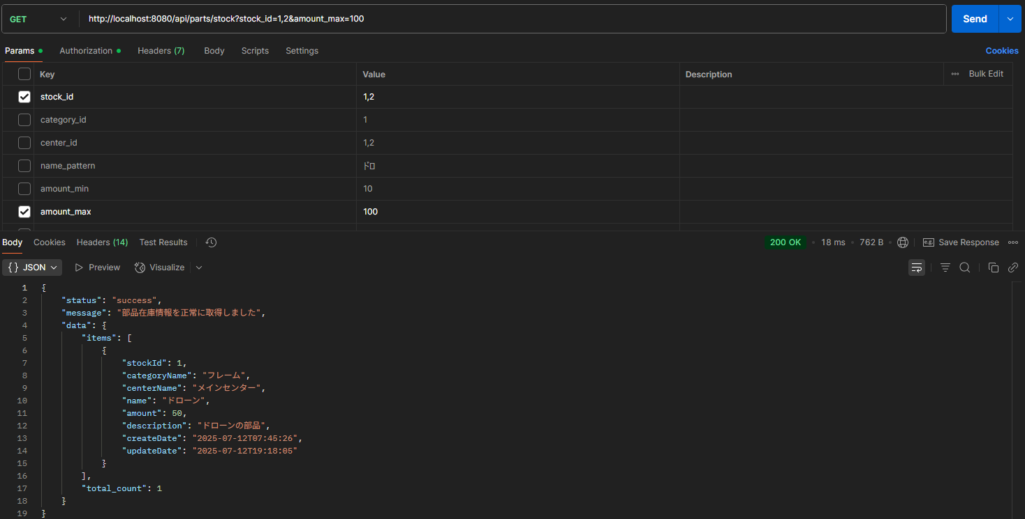

項番 |  | 7

実行前DB
 | 部品在庫テーブル（parts_stock）

リクエスト実行


項番 |  | 8

実行前DB
 | 部品在庫テーブル（parts_stock）

リクエスト実行

異常系
試験エビデンス |  | システム名 | 在庫管理システム | 作成者 | 佐藤
 |  | 業務分類 | Admin
 |  | 機能 | 部品在庫照会 | 作成日 | 2025-02-12
 |  | 機能ID | IT01F004
項番 | 1
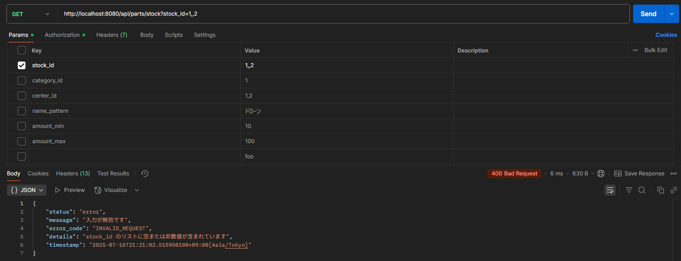

項番 | 2
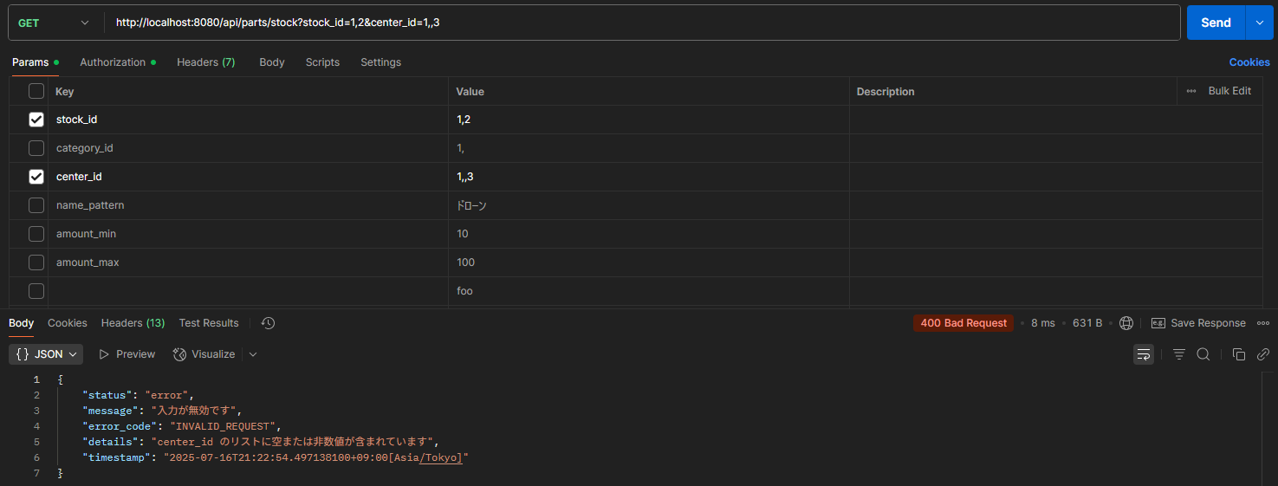

項番 | 3
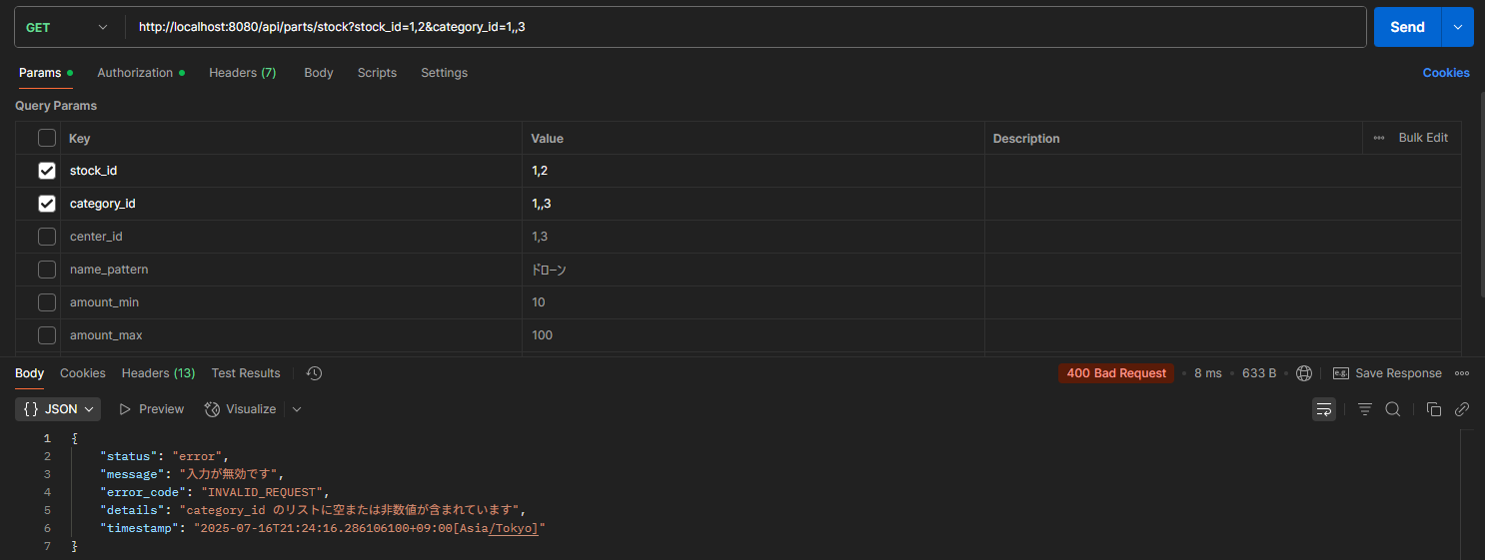

項番 | 4
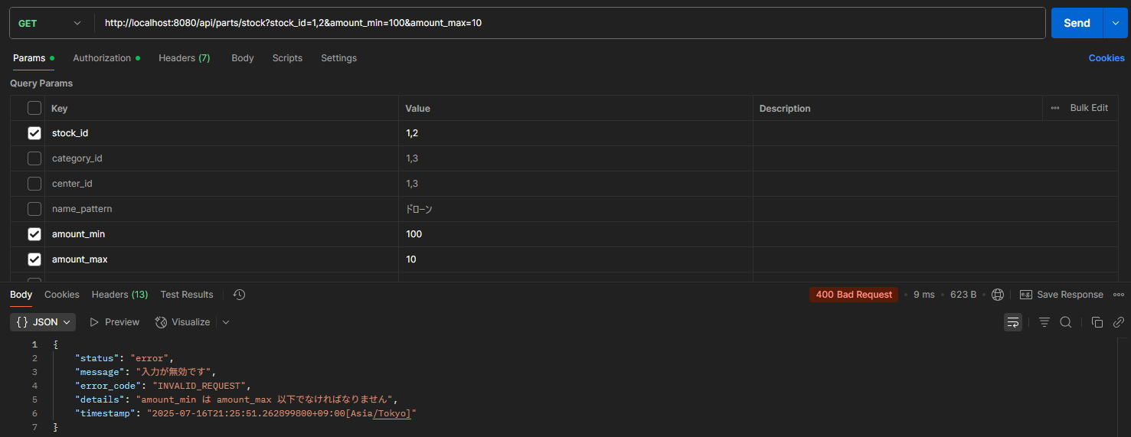

項番 | 5
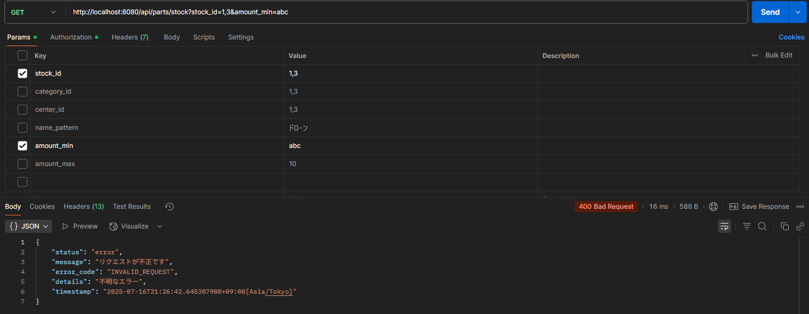

項番 | 6
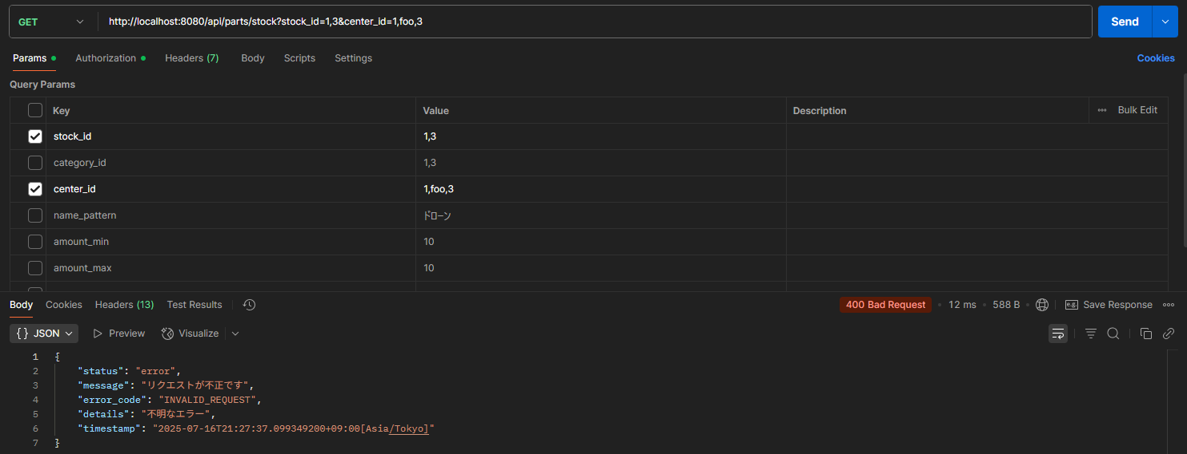

項番 | 7


項番 | 8

項番 | 9

障害ID_001
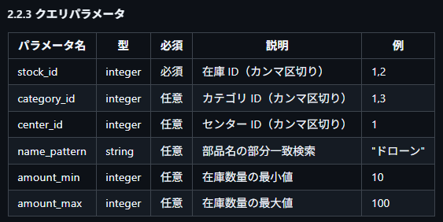
リクエストパラメータ定義

出力結果
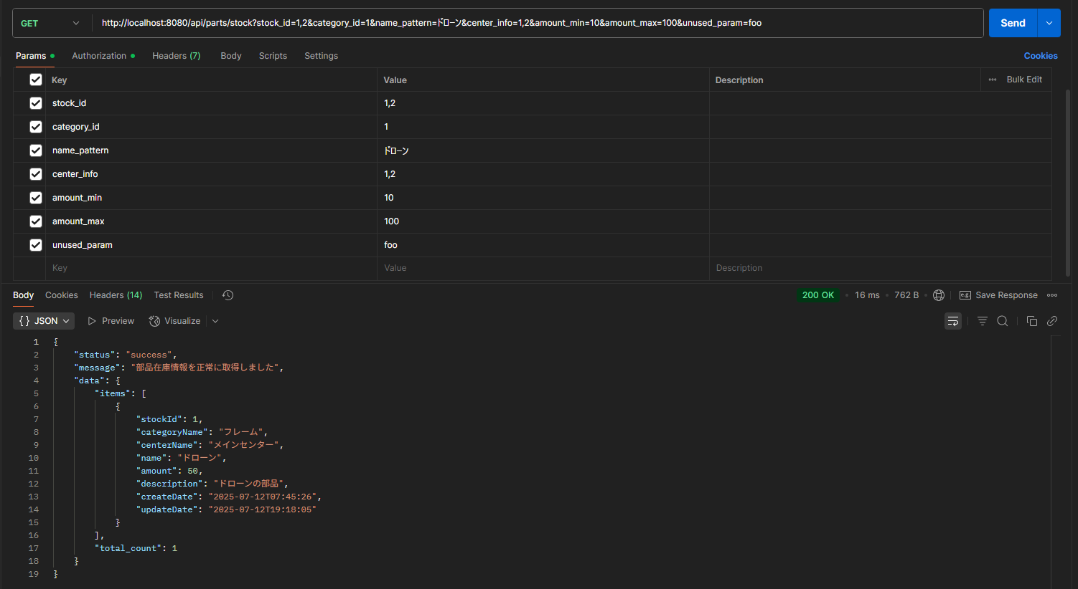

未定義パラメータをリクエストに含めて実行しても200が返却されて、レスポンスが正常に取得できている。

